b1
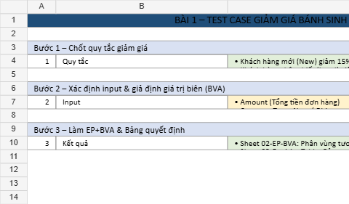
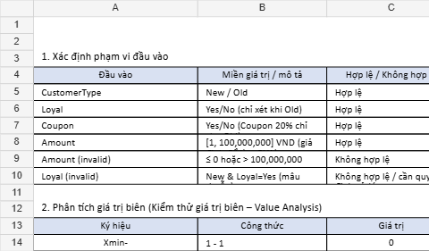
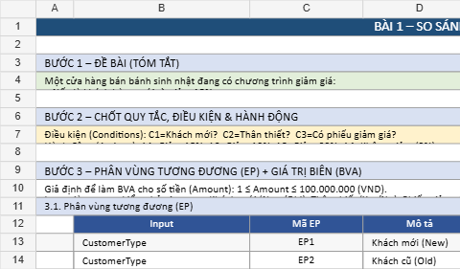
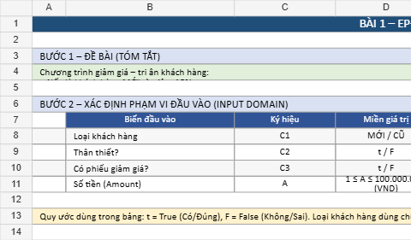
BÀI 1 – CỬA HÀNG BÁNH SINH NHẬT CÓ GIẢM GIÁ

1. Xác định phạm vi đầu vào
 | Đầu vào | Miền giá trị / Mô tả | Hợp lệ / Không hợp lệ
 | Loại khách hàng | mới/ cũ | Hợp lệ
 | Khách hàng thân thiết | T / F (chỉ xét khi khách hàng là cũ) | Hợp lệ
 | Phiếu giảm giá | t / F (phiếu giảm 20% chỉ áp dụng cho khách hàng cũ) | Hợp lệ
 | Số tiền thanh toán (Amount) | 1;100.000.0001 ; 100.000.0001;100.000.000 VND (giả định để áp dụng giá trị biên – BVA) | Hợp lệ
 | Số tiền thanh toán (không hợp lệ) | ≤ 0 hoặc > 100.000.000 | Không hợp lệ
 | Trạng thái thân thiết (không hợp lệ) | Khách hàng mới nhưng thân thiết = t (dữ liệu mâu thuẫn) | Không hợp lệ / cần quy định cách xử lý

2. Điều kiện và hành động
Điều kiện: - C1: Loại khách hàng (mới/cũ) - C2: Thân thiết? (T/F) - C3: Có phiếu? (T/F)
Hành động: A1: Giảm 15%, A2: Giảm 10%, A3: Giảm 20% , A4: Không giảm (0%)

3. Phân tích giá trị biên (Kiểm thử giá trị biên – Value Analysis)
Ký hiệu | Công thức | Giá trị | Hợp lệ / Không hợp lệ
Xmin- | 1 - 1 | 0 | Không hợp lệ
Xmin | 1 | 1 | Hợp lệ
Xmin+ | 1 + 1 | 2 | Hợp lệ
Xnom | (1 + 100000000) / 2 | 50000000 | Hợp lệ
Xmax- | 100000000 - 1 | 99999999 | Hợp lệ
Xmax | 100000000 | 100000000 | Hợp lệ
Xmax+ | 100000000 + 1 | 100000001 | Không hợp lệ

4. Phân vùng tương đương
Phân vùng | Mô tả | Dữ liệu đại diện | Kết quả mong đợi
PV1 | Khách hàng mớiI | Loại KH = Mới | Giảm 15%
PV2 | Khách hàng cũ có phiếu giảm giá | Loại KH = Cũ, Phiếu = T | Giảm 20%
PV3 | Khách hàng cũ, thân thiết, không có phiếu | Loại KH = Cũ, Thân thiết = T, Phiếu = F | Giảm 10%
PV4 | Khách hàng cũ thông thường | Loại KH = Cũ, Thân thiết = F, Phiếu = F | Giảm 0%
PV5 | Khách hàng mới có phiếu giảm giá | Loại KH = Mới, Phiếu = T | Vẫn giảm 15% (không áp dụng giảm 20%)
PV6 | Dữ liệu mâu thuẫn: khách mới nhưng thân thiết | Loại KH = Mới, Thân thiết = T | Không hợp lệ / cần báo lỗi

5. Thiết kế Test Case (EP + BVA)
Test Case ID | Số tiền (A) | Loại KH | Thân thiết | Phiếu | Kỹ thuật | Phân vùng / Biên | Kết quả mong đợi | Ghi chú
TC01 | 0 | Cũ | F | F | Giá trị biên | Xmin− | Báo lỗi: A < Min
TC02 | 1 | Mới | F | F | Giá trị biên | Xmin | Giảm 15%
TC03 | 2 | Mới | F | T | Phân vùng | PV5 | Vẫn giảm 15% (phiếu không áp dụng 20%)
TC04 | 50.000.000 | Cũ | T | F | Phân vùng | PV3 | Giảm 10%
TC05 | 99.999.999 | Cũ | F | T | Giá trị biên | Xmax− | Giảm 20%
TC06 | 100.000.000 | Cũ | F | F | Giá trị biên | Xmax | Giảm 0%
TC07 | 100.000.001 | Cũ | F | F | Giá trị biên | Xmax+ | Báo lỗi: A > Max
TC08 | 50 | Mới | T | F | Phân vùng | PV6 | Báo lỗi: khách MỚI không thể là thân thiết | Nếu hệ thống ưu tiên MỚI thì kết quả có thể là giảm 15% (tuỳ quy định)

6. Bảng quyết định (Decision Table) + Rút gọn
Danh sách điều kiện đầu vào |  |  | Danh sách hành động
Điều kiện 1: Khách hàng mới |  |  | Giảm 20% (Coupon)
Điều kiện 2: Khách hàng thân thiết |  |  | Giảm 15% (New)
Điều kiện 3: Có phiếu giảm giá |  |  | Giảm 10% (Loyal)
 |  |  | Không giảm

Số điều kiện đầu vào = 3
Tổng số Rules (đầy đủ) = 8

Điều kiện | Rule 1 | Rule 2 | Rule 3 | Rule 4 | Rule 5 | Rule 6 | Rule 7 | Rule 8
Khách hàng mới? | T | F | F | T | T | F | F | T
Khách hàng thân thiết? | F | T | F | T | F | T | F | T
Có phiếu giảm giá? | F | F | T | F | T | T | F | T

Hành động
Giảm 20% |  |  | T |  |  | T
Giảm 15% | T |  |  | T | T |  |  | T
Giảm 10% |  | T
Không giảm |  |  |  |  |  |  | T

R1 (Giảm 15%): Gộp Rule 1 + Rule 4 + Rule 5 + Rule 8 (tất cả trường hợp khách MỚI) vì kết quả đều giảm 15%, các điều kiện thân thiết và phiếu không ảnh hưởng.
R2 (Giảm 20%): Gộp Rule 3 + Rule 6 (khách CŨ + có phiếu) vì đều giảm 20%, điều kiện thân thiết không ảnh hưởng.
R3 (Giảm 10%): Giữ nguyên Rule 7 (khách CŨ + thân thiết + không phiếu), là trường hợp duy nhất giảm 10%.
R4 (Không giảm): Giữ nguyên Rule 2 (khách CŨ thường, không thân thiết, không phiếu), là trường hợp duy nhất không giảm.

Điều kiện | Rule 1 | Rule 2 | Rule 3 | Rule 4
Khách hàng mới? | T | F | F | F
Khách hàng thân thiết? | F | F | T | F
Có phiếu giảm giá? | F | T | F | F

Hành động
Giảm 15% | T
Giảm 20% |  | T
Giảm 10% |  |  | T
Không giảm |  |  |  | T

7. Test case theo bảng quyết định (rút gọn
Mã test case | Rule | Số tiền (A) | Khách hàng mới | Thân thiết | Có phiếu | Kết quả mong đợi | Ghi chú
TC-DT01 | Rule 1 | 100 | T | T | F | Giảm 15% | Khách hàng mới
TC-DT02 | Rule 2 | 100 | F | F | T | Giảm 20% | Khách hàng cũ + có phiếu
TC-DT03 | Rule 3 | 100 | F | T | F | Giảm 10% | Khách hàng cũ + thân thiết
TC-DT04 | Rule 4 | 100 | F | F | F | Không giảm | Khách hàng cũ thường

8. Tính toán & Tổng hợp test case
Số test case giá trị biên |  | 7
Số test case phân vùng tương đương |  | 2
Số test case theo bảng quyết định |  | 4
Tổng số test case |  | 13

